Лист 1
Прайс-лист
МИР ПРЯЖИ

В валюте: руб. (курс 1).
Цены указаны на 07.08.2020

№ | Номенклатура/ Характеристика номенклатуры | Описание | Изображение | Артикул | Цена | Ед. | Остаток | Ссылка на сайт
 | Бубенчики "Рукоделие" BU-02 Зимний переполох (27 шт.) | Бубенчики "Рукоделие" BU-02 Зимний переполох (27 шт.) | 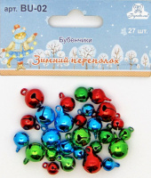 | BU-02 | 107.80 |  |  | Изображение
 | Бубенчики "Рукоделие" BU-02 Зимний переполох (27 шт.) |  |  |  | 107.80 | набор | 539 | Изображение

